Sheet1
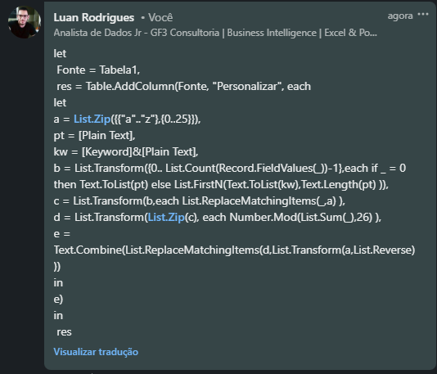
Plain Text | Keyword | Answer Expected | TABULA RECTA
battle | quantum | rutgey |  | A | B | C | D | E | F | G | H | I | J | K | L | M | N | O | P | Q | R | S | T | U | V | W | X | Y | Z
armament | n | nrdmmqrg | A | A | B | C | D | E | F | G | H | I | J | K | L | M | N | O | P | Q | R | S | T | U | V | W | X | Y | Z | #VALUE!
casualty | catalyst | ealuljlr | B | B | C | D | E | F | G | H | I | J | K | L | M | N | O | P | Q | R | S | T | U | V | W | X | Y | Z | A
annihilation | synthesis | slabomdiliba | C | C | D | E | F | G | H | I | J | K | L | M | N | O | P | Q | R | S | T | U | V | W | X | Y | Z | A | B
mobilization | luminescent | xinqymrcxvhz | D | D | E | F | G | H | I | J | K | L | M | N | O | P | Q | R | S | T | U | V | W | X | Y | Z | A | B | C
armageddon | hello | hvxlueupot | E | E | F | G | H | I | J | K | L | M | N | O | P | Q | R | S | T | U | V | W | X | Y | Z | A | B | C | D
conflagration | world | yceqocuefeiue | F | F | G | H | I | J | K | L | M | N | O | P | Q | R | S | T | U | V | W | X | Y | Z | A | B | C | D | E
armistice | nebula | nvncdtitq | G | G | H | I | J | K | L | M | N | O | P | Q | R | S | T | U | V | W | X | Y | Z | A | B | C | D | E | F
antidisestablishmentarianism | pinnacle | pvgvdkdisgtjoqklexnulzahzmff | H | H | I | J | K | L | M | N | O | P | Q | R | S | T | U | V | W | X | Y | Z | A | B | C | D | E | F | G
attack | howatt |  | I | I | J | K | L | M | N | O | P | Q | R | S | T | U | V | W | X | Y | Z | A | B | C | D | E | F | G | H
AUTOKEY CIPHER - A chave é escrita abaixo de Texto sem formatação e, se a chave for menor que Texto sem formatação, os slots restantes abaixo de Texto sem formatação serão preenchidos por letras de Texto sem formatação a partir do início. a a z são denotados por 0..25 que são atribuídos a letras em ambas as linhas e os valores são somados. Em seguida, o valor numérico de Ciphertext é calculado pela Soma Calculada MOD 26 e a representação de caracteres deste é Ciphertext. Ex. Plaintext - attack, Key - how a t t a c k h o w a t t 0 19 19 0 2 10 7 14 22 0 19 19 7 33 41 0 21 29 h h p a v d Ans - hhpavd
 |  |  | J | J | K | L | M | N | O | P | Q | R | S | T | U | V | W | X | Y | Z | A | B | C | D | E | F | G | H | I
 |  |  | K | K | L | M | N | O | P | Q | R | S | T | U | V | W | X | Y | Z | A | B | C | D | E | F | G | H | I | J
 |  |  | L | L | M | N | O | P | Q | R | S | T | U | V | W | X | Y | Z | A | B | C | D | E | F | G | H | I | J | K
 |  |  | M | M | N | O | P | Q | R | S | T | U | V | W | X | Y | Z | A | B | C | D | E | F | G | H | I | J | K | L
 |  |  | N | N | O | P | Q | R | S | T | U | V | W | X | Y | Z | A | B | C | D | E | F | G | H | I | J | K | L | M
 |  |  | O | O | P | Q | R | S | T | U | V | W | X | Y | Z | A | B | C | D | E | F | G | H | I | J | K | L | M | N
 |  |  | P | P | Q | R | S | T | U | V | W | X | Y | Z | A | B | C | D | E | F | G | H | I | J | K | L | M | N | O
 |  |  | Q | Q | R | S | T | U | V | W | X | Y | Z | A | B | C | D | E | F | G | H | I | J | K | L | M | N | O | P
 |  |  | R | R | S | T | U | V | W | X | Y | Z | A | B | C | D | E | F | G | H | I | J | K | L | M | N | O | P | Q
 |  |  | S | S | T | U | V | W | X | Y | Z | A | B | C | D | E | F | G | H | I | J | K | L | M | N | O | P | Q | R
 |  |  | T | T | U | V | W | X | Y | Z | A | B | C | D | E | F | G | H | I | J | K | L | M | N | O | P | Q | R | S
 |  |  | U | U | V | W | X | Y | Z | A | B | C | D | E | F | G | H | I | J | K | L | M | N | O | P | Q | R | S | T
 |  |  | V | V | W | X | Y | Z | A | B | C | D | E | F | G | H | I | J | K | L | M | N | O | P | Q | R | S | T | U
 |  |  | W | W | X | Y | Z | A | B | C | D | E | F | G | H | I | J | K | L | M | N | O | P | Q | R | S | T | U | V
 |  |  | X | X | Y | Z | A | B | C | D | E | F | G | H | I | J | K | L | M | N | O | P | Q | R | S | T | U | V | W
 |  |  | Y | Y | Z | A | B | C | D | E | F | G | H | I | J | K | L | M | N | O | P | Q | R | S | T | U | V | W | X
 |  |  | Z | Z | A | B | C | D | E | F | G | H | I | J | K | L | M | N | O | P | Q | R | S | T | U | V | W | X | Y

